Узб
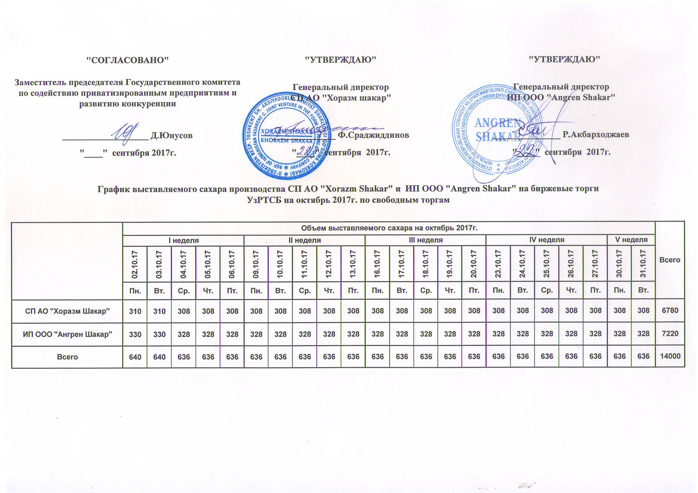
2017 йил октябрь ойида "Horazm Shakar" КК АЖ ва "Angren Shakar" ЧК МЧЖ томонидан биржа савдоларига сотувга қўиладиган шакар маҳсулоти миқдорлари ЖАДВАЛИ

Регионы | 2017 йил октябрь ойида маҳсулотини биржа сотувларига қўйиладиган миқдори |  |  |  |  |  |  |  |  |  |  |  |  |  |  |  |  |  |  |  |  |  | Жами
 | I Хафта |  |  |  |  | II Хафта |  |  |  |  | III Хафта |  |  |  |  | IV Хафта |  |  |  |  | V Хафта
 | 2017-10-02 | 2017-10-03 | 2017-10-04 | 2017-10-05 | 2017-10-06 | 2017-10-09 | 2017-10-10 | 2017-10-11 | 2017-10-12 | 2017-10-13 | 2017-10-16 | 2017-10-17 | 2017-10-18 | 2017-10-19 | 2017-10-20 | 2017-10-23 | 2017-10-24 | 2017-10-25 | 2017-10-26 | 2017-10-27 | 2017-10-30 | 2017-10-31
 | Ду. | Се. | Чо. | Па. | Жу. | Ду. | Се. | Чо. | Па. | Жу. | Ду. | Се. | Чо. | Па. | Жу. | Ду. | Се. | Чо. | Па. | Жу. | Ду. | Се.
СП АО "Хорезм шакар" | 310 | 310 | 308 | 308 | 308 | 308 | 308 | 308 | 308 | 308 | 308 | 308 | 308 | 308 | 308 | 308 | 308 | 308 | 308 | 308 | 308 | 308 | 6,780
ИП ООО "Ангрен шакар" | 330 | 330 | 328 | 328 | 328 | 328 | 328 | 328 | 328 | 328 | 328 | 328 | 328 | 328 | 328 | 328 | 328 | 328 | 328 | 328 | 328 | 328 | 7,220
Жами | 640 | 640 | 636 | 636 | 636 | 636 | 636 | 636 | 636 | 636 | 636 | 636 | 636 | 636 | 636 | 636 | 636 | 636 | 636 | 636 | 636 | 636 | 14,000

